四边形
课件 | 课堂结构 | 画面序号 | 画面示意图 | 帧序号 | 详情 | 素材 |  |  |  |  |  |  |  | 时长 | 备注

 |  |  |  |  |  | 背景图 | 背景音 | 素材图片 | 人物图片 | 素材动效 | 人物动效 | 配音 | 音效
 | 引入 | 2 | 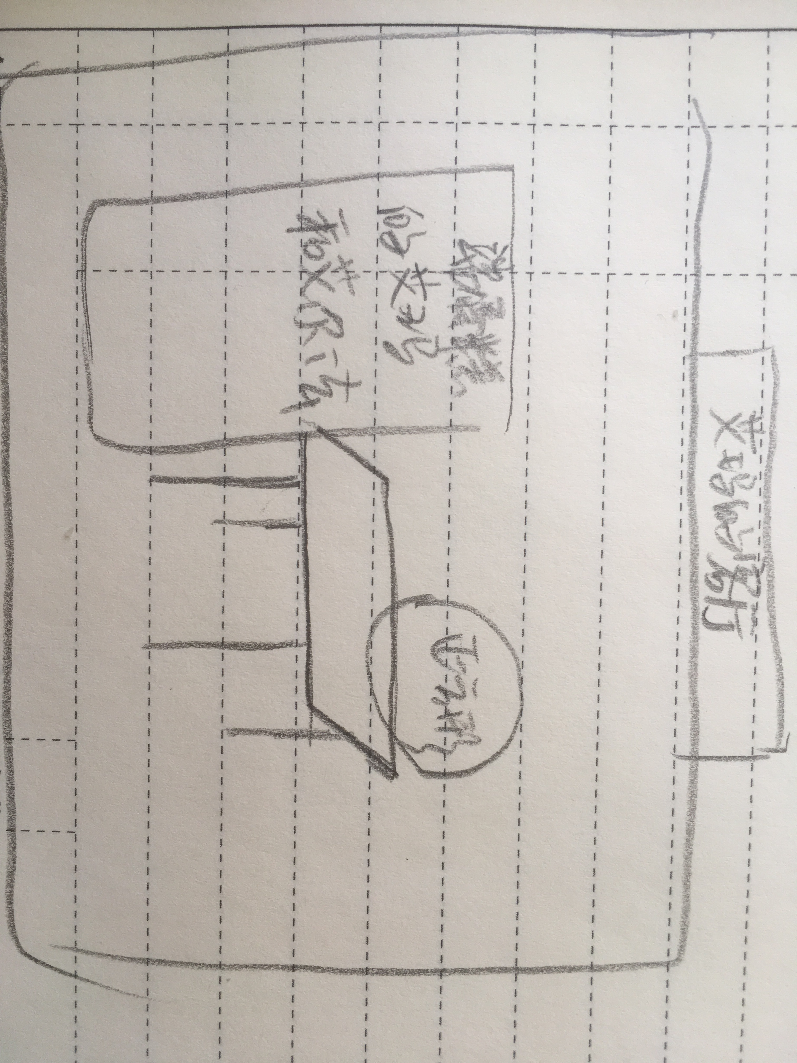 艾玛家的客厅 | 0 | 【背景图】艾玛的客厅 【背景音乐】欢快背景音乐 【说明】见左图：艾玛，艾尔法，正方形在客厅 【next】点击屏幕 | 1 | 1 | 1 | 2
 |  |  |  | 1 | 【背景图】同上 【背景音乐】欢快背景音乐 【说明】艾尔法端着蛋糕，和艾玛一起向桌边移动。到桌边自动播放配音 ·艾玛：生日快乐，正方形！ ·正方形：谢谢，谢谢！我们再请一些其他的图形宝宝来和我们一起玩吧！ ·艾玛：好啊好啊~我画了很多图形，你看看哪些是你的好朋友呢？ 【next】 |  |  |  | 2 | 1 | 2 | 3
 | 新·知 | 3 | 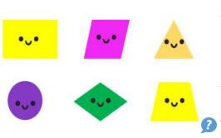 | 0 | 【背景图】新知样式 【背景音乐】 【说明】背景上有6个图形，如图 艾尔法从画面左下角飞入，说话，然后飞出画面 ·艾尔法：这里面有一个图形的形状和其他图形都不像，它肯定不是正方形的好朋友。 【next】点击屏幕 |  |  | 6 | 1 |  | 1 | 1
 |  |  |  | 1 | 【背景图】 【背景音乐】 【说明】 点击圆形，出现一只小手，戳圆形一下，圆形（骨碌骨碌）滚走。 点击其他图形，出现一只小手，戳一下， 图形在原地晃悠两下，定住。 点击右下角问号播放旁白 ·旁白：正方形的好朋友们都有什么特点呢？ 【next】 |  |  | 6 |  |  |  | 1 | 1
 | 新知 | 4 | 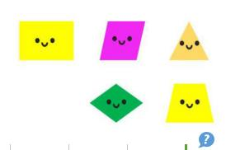 | 0 | 【背景图】新知样式 【背景音乐】 【说明】背景图上有5个图形，如图 正方形画面左下角飞入，说话，然后飞出画面 ·正方形：这里面还有一个图形，他的形状和其他图形有不一样的特点。这次你们肯定找不出来了吧！ 【next】 |  |  | 5 |  |  | 1 | 1
 |  |  |  | 1 | 【背景图】同上 【背景音乐】 【说明】 点击三角形，三角形说“3” 点击其他图形，其他图形说“4” 点击灯泡图标：点击三角形，三角形的3条边变颜色，然后向外移，三角形（啵）的一下爆炸消失 点击右下角问号播放旁白 ·旁白：正方形的好朋友们都有什么特点呢？ 【next】 |  |  |  |  | 1 |  | 3 | 1
 | 巩固练习 | 5 | - | 0 | 【背景图】艾玛的客厅 【背景音乐】 【说明】艾玛，艾尔法和正方形在桌边 【next】点击屏幕 | 1 |  | 1 | 2
 |  |  |  | 1 | 【背景图】同上 【背景音乐】 【说明】 响起（敲门声），[声音动效] ·正方形：图形宝宝来敲门了，请小朋友帮我看看是不是我的好朋友吧！ 【next】自动跳转下一画面 | 1 |  |  |  | 1 |  | 1 | 1
 |  | 6 | 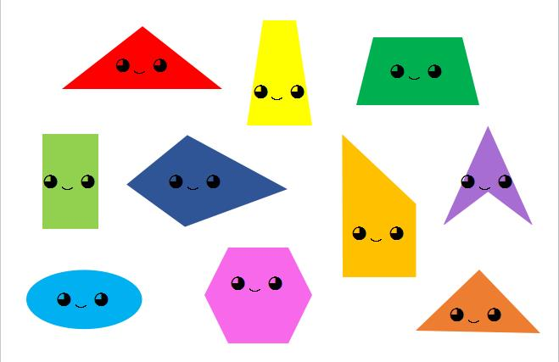 - | 0 | 【背景图】练习样式 【背景音乐】 【说明】背景上有10个图形，如图 【next】点击屏幕 |  |  | 10
 |  |  |  | 1 | 【背景图】同上 【背景音乐】 【说明】从上方飞入一个小小的正方形，停在空白处 【next】 |  |  | 11
 | 总结 | 7 |  | 0 | 【背景图】艾玛的客厅 【背景音乐】空2秒后自动播放生日快乐歌 【说明】艾玛，艾尔法，正方形和上一页中的7个四边形（包括后掉落的小正方形）都在桌子旁边。 播完生日快乐歌后有笑声音效 画面变黑 【next】 | 1 | 1 | 8 | 2 |  |  |  | 1

